HMMI
■ HMMI 품질현황 |  |  |  |  |  |  |  |  |  |  |  |  |  |  |  |  |  |  |  |  |  | ■ 담당자 : 강현

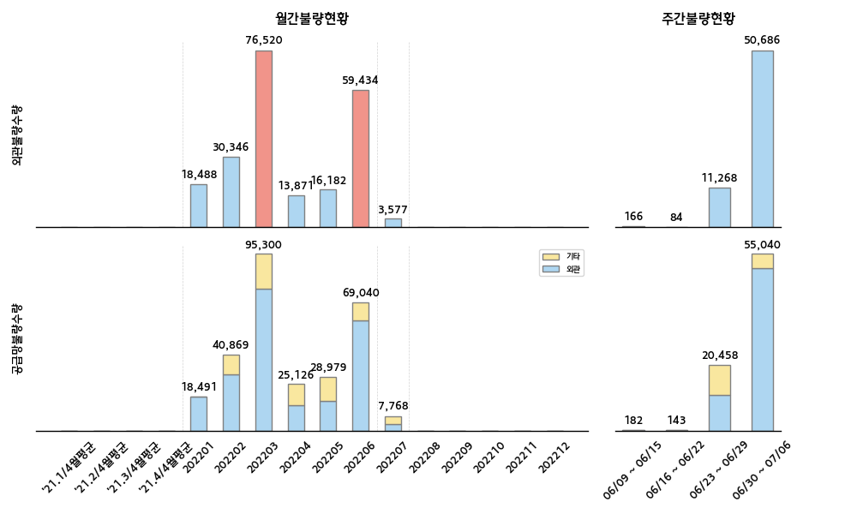
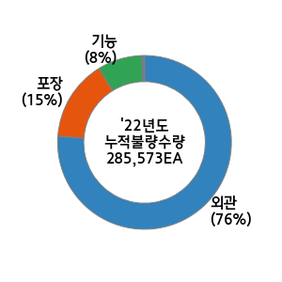
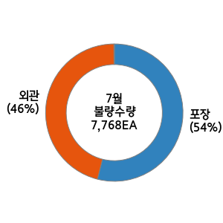
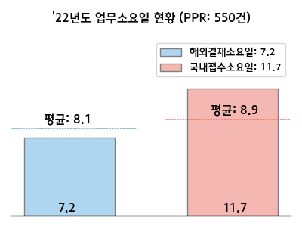

 |  |  |  |  |  |  |  |  |  |  |  |  |  | 순위 | 구분 | 부품사 | 부품 | 수량 | 점유율(%) | 주요불량명 | 업무진행현황 (등록일자:06/30-07/06)
 |  |  |  |  |  |  |  |  |  |  |  |  |  | 1 | 외관 | NINGBO HUADE AUTOMOBILE PARTS | HDL-DR O/S | 47,109 | 92.9 | 버/크랙
 |  |  |  |  |  |  |  |  |  |  |  |  |  | 2 | 외관 | BEIJING DONGNAM AUTO-PARTS | CRANKCASE ASSY-LWR | 1,848 | 3.6 | 치수불량
 |  |  |  |  |  |  |  |  |  |  |  |  |  | 3 | 외관 | 동서기공 | BLOCK-CYLINDER | 1,560 | 3.1
 |  |  |  |  |  |  |  |  |  |  |  |  |  | 1 | 포장 | 보그워너평택 | CVVT&CENTER BOLT SUB ASSY-EX | 2,838 | 65.2
 |  |  |  |  |  |  |  |  |  |  |  |  |  | 2 | 포장 | 보그워너평택 | CVVT&CENTER BOLT SUB ASSY-INT | 1,353 | 31.1
 |  |  |  |  |  |  |  |  |  |  |  |  |  | 3 | 기능 | 모베이스전자 | UNIT ASSY-I.B.U | 163 | 3.7

22년도 신차 계획 |  |  |  |  |  |  |  |  |  |  |  |  | 신차관련 특이사항 | 고객사 동향 및 특이사항 대응
차종 | 1월 | 2월 | 3월 | 4월 | 5월 | 6월 | 7월 | 8월 | 9월 | 10월 | 11월 | 12월 |  | 실시사항 |  |  |  |  |  | 예정사항
 |  |  |  |  |  |  |  |  |  |  |  |  |  | ○ HMMI KS 신차 이벤트 공급 관련 대응 (지속) - KS 全 신차품목 선적승인 완료 - 한국발 KD (334개 품번, 물동량 기준 20%) - 글로벌 KD (240개 품번, 물동량 기준 80%) ○ 인도네시아 해외출장 준비 - KS 양산투입 간 주요 점검대상 선정 및 공유 - 포장장 셋업 관련 지원사항 준비 - 포장재 악취개선 대상 확대 건 상세 내용 확인 |  |  |  |  |  | ○ HMMI KS 신차 이벤트 공급 관련 대응 - 항공발생사유 개별확인 예정 (아주KD사업/글로벌KD사업/KD공급관리팀) ○ 인도네시아 해외출장 준비 ○ 인도네시아 출장 (7/10~23) - KS 신차 양산 해포검사 및 고질 워스트사 입고현황 점검 - 인도네시아 포장장 품질 프로세스 구축 관련 지원
SU2id | SOP 1/17

KS |  | T 2/15 |  | LP2 4/18 |  | M 6/28
 |  |  |  |  |  |  | SOP 7/15

TM PE |  |  |  | SOP 4/15

NE |  |  | SOP 3/10

KIN
■ KIN 품질현황 |  |  |  |  |  |  |  |  |  |  |  |  |  |  |  |  |  |  |  |  |  | ■ 담당자 : 주배용

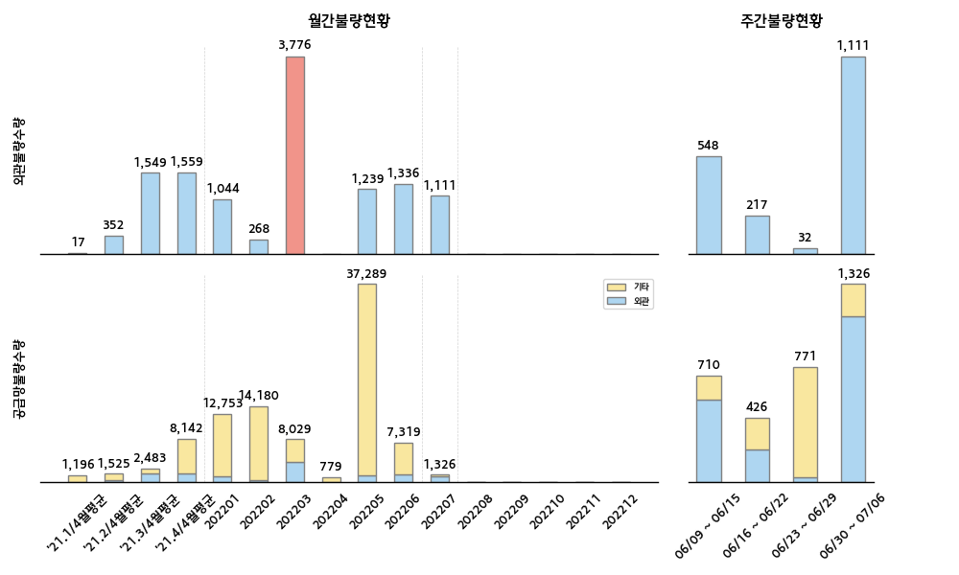
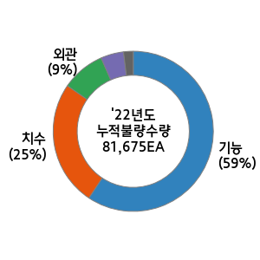
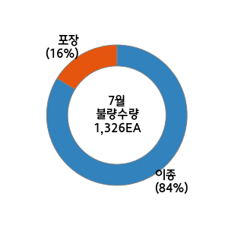
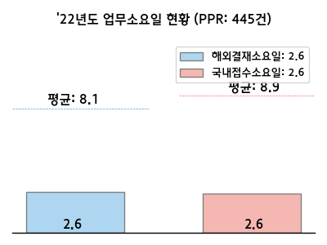

 |  |  |  |  |  |  |  |  |  |  |  |  |  | 순위 | 구분 | 부품사 | 부품 | 수량 | 점유율(%) | 주요불량명 | 업무진행현황 (등록일자:06/30-07/06)
 |  |  |  |  |  |  |  |  |  |  |  |  |  | 1 | 이종 | 조일 | REINFASSY-HINGEHOOD SIDE | 1,111 | 100.0
 |  |  |  |  |  |  |  |  |  |  |  |  |  | 2
 |  |  |  |  |  |  |  |  |  |  |  |  |  | 3
 |  |  |  |  |  |  |  |  |  |  |  |  |  | 1 | 포장 | SHANGHAI MOBITECH TECHNOLOGY | SUNROOF ASSY-SLIDING & TILTING | 215 | 100.0 | 접착문제 | 단발성
 |  |  |  |  |  |  |  |  |  |  |  |  |  | 2 |  |  |  |  |  | 조립불량 | 선별완료
 |  |  |  |  |  |  |  |  |  |  |  |  |  | 3 |  |  |  |  |  | 포장불량 | 선별완료

22년도 신차 계획 |  |  |  |  |  |  |  |  |  |  |  |  | 신차관련 특이사항 | 고객사 동향 및 특이사항 대응
차종 | 1월 | 2월 | 3월 | 4월 | 5월 | 6월 | 7월 | 8월 | 9월 | 10월 | 11월 | 12월 |  | 실시사항 |  |  |  |  |  | 예정사항
KY | SOP 1/31 |  |  |  |  |  |  |  |  |  |  |  |  | ○ KIN 업무 인수인계 중 (이경환 매니저) |  |  |  |  |  | ○ KIN 산동위아 블록 변제 이의제기 접수 및 협의 예정 (지속) - 진행사항 : 산동위아 1차 이의제기 접수 --> (서영)KIN 출장 요청 ○ KIN 대유글로벌 알로이 휠 변제 이의제기 F/UP (지속) - 진행사항 : 불량 756개 쉽백 실시 후 최종 변제 예쩡

KASK
■ KASK 품질현황 |  |  |  |  |  |  |  |  |  |  |  |  |  |  |  |  |  |  |  |  |  | ■ 담당자 : 이연택

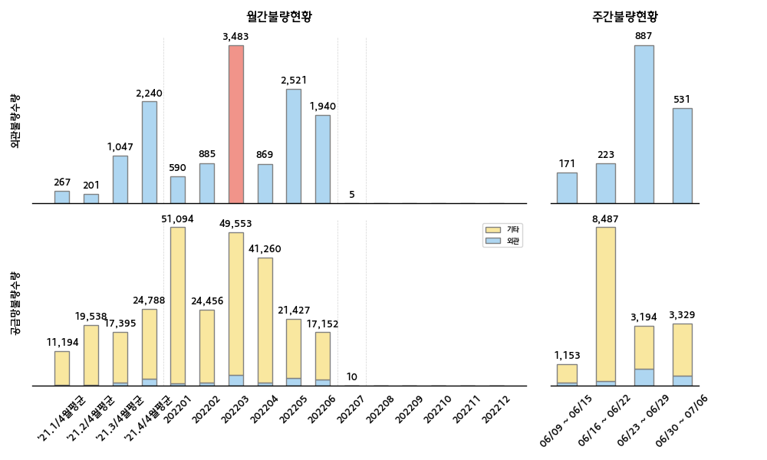
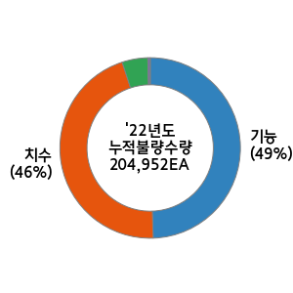
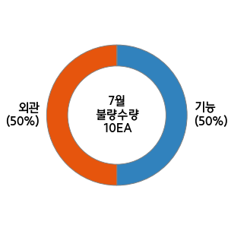
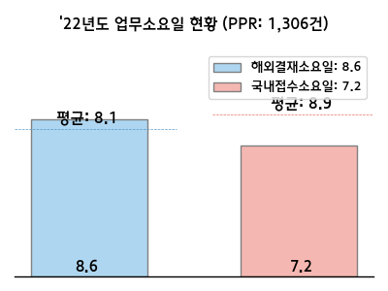

 |  |  |  |  |  |  |  |  |  |  |  |  |  | 순위 | 구분 | 부품사 | 부품 | 수량 | 점유율(%) | 주요불량명 | 업무진행현황 (등록일자:06/30-07/06)
 |  |  |  |  |  |  |  |  |  |  |  |  |  | 1 | 외관 | 우영산업경주공장 | MOLDING-ASSY W/SHLD GLS SD | 213 | 40.1 | 발청 | [REPAIR] 방청액 노즐 막힘으로 인한 캠샤프트 발청 전량(1,077EA)리워크 및 INFORMATION변경 협의 완료
 |  |  |  |  |  |  |  |  |  |  |  |  |  | 2 | 외관 | 금강화학 | MOLDING ASSY-DR FRAME | 204 | 38.4 | 성형불량 | [MONETARY] 성형불량으로 인해 조립시 변형 6/17~6/28 선별 진행 / 8,910개 中 387개 불량
 |  |  |  |  |  |  |  |  |  |  |  |  |  | 3 | 외관 | HEILONGJIANG TIANYOUWEI ELECTRONICS | CLUSTER ASSY-INSTRUMENT | 70 | 13.2 | 스크래치 | [MONETARY] 선별 진행 中 6/21이후 : 외관:121EA / 기능:399EA
 |  |  |  |  |  |  |  |  |  |  |  |  |  | 1 | 치수 | 금강화학 | GARNISH ASSY-DELTA | 1,190 | 42.5 | 덴트 | [REPLACEMENT] 가니시 크롬부 표면변형 누적 발생 불량포함 항공클레임 발주
 |  |  |  |  |  |  |  |  |  |  |  |  |  | 2 | 기능 | GUANGZHOU JINZHONG AUTO PARTS MANUFACTURING | CAP ASSY-WHEEL HUB | 769 | 27.5 | 서브품이종 | [MONETARY] 커넥터 이종 6/22~ 선별진행 中
 |  |  |  |  |  |  |  |  |  |  |  |  |  | 3 | 기능 | 현대모비스김천공장 | LAMP ASSY-LICENSE PLATE | 454 | 16.2 | 홀위치불량 | [REPAIR] 홀위치 불량으로 인한 브라켓 조립성 저하 6/13 선별 종료 / 4,344 中 3,008개 리워크

22년도 신차 계획 |  |  |  |  |  |  |  |  |  |  |  |  | 신차관련 특이사항 | 고객사 동향 및 특이사항 대응
차종 | 1월 | 2월 | 3월 | 4월 | 5월 | 6월 | 7월 | 8월 | 9월 | 10월 | 11월 | 12월 |  | 실시사항 |  |  |  |  |  | 예정사항
CD PHEV |  | SOP 2/1 |  |  |  |  |  |  |  |  |  |  | 특이사항 없음 | 1. 선일다이파스 품질개선회의 -일시 : 6/29(수) 10:00 -장소 : 아산 KD센터 소회의실 -참석자: 김시동 책임, 이연택 매니저 / 선일다이파스 김승욱 책임 外 2명 2. KASK 6월 비용변제합의 완료 -대상: 현대위아 변속기공장 外 5사 3. TYW CLUSTER ISSUE F/U -CLUSTER 5월 이후 오더분 고품회수 및 분석 예정 4. 광성기업 리저버탱크호스 F/U -KASK F/F테스트 통과(당김검사, 오염도검사) |  |  |  |  |  | 1. 물류본부 경상권 주요사업장 견학 - 일시 : 7/7(목) - 장소 : 영남출고센터 / 울산2CC / 울산 KD센터 2. 장기 미결 PPR(개선대책 미등록) F/U
NQ5 PHEV |  | SOP 2/1

HMB
■ HMB 품질현황 |  |  |  |  |  |  |  |  |  |  |  |  |  |  |  |  |  |  |  |  |  | ■ 담당자 : 김형동

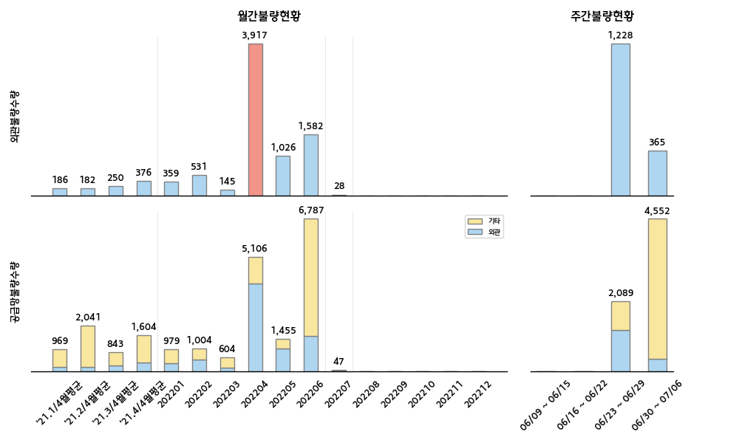
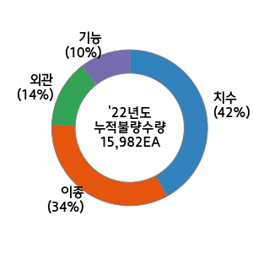
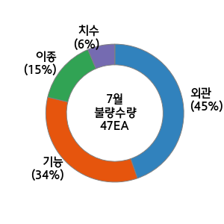
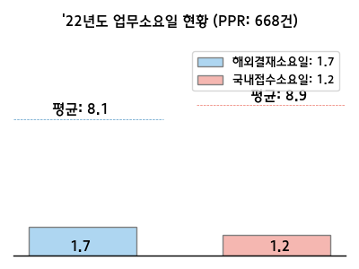

 |  |  |  |  |  |  |  |  |  |  |  |  |  | 순위 | 구분 | 부품사 | 부품 | 수량 | 점유율(%) | 주요불량명 | 업무진행현황 (등록일자:06/30-07/06)
 |  |  |  |  |  |  |  |  |  |  |  |  |  | 1 | 외관 | 신기인터모빌 | TRIM ASSY-CTR PILLAR UPR | 337 | 92.3 | 가스 자국 | GSb 센터 필러 어퍼 가스 자국 (선별 중)
 |  |  |  |  |  |  |  |  |  |  |  |  |  | 2 | 외관 | HYUNDAI MOBIS MEXISDE RLDE CV | LAMP ASSY-HEAD | 16 | 4.4 | 이종 | SU2 와이어레스 차징 패드 사양 이종
 |  |  |  |  |  |  |  |  |  |  |  |  |  | 3 | 이종 | LS AUTOMOTIVE INDIA | SWITCH ASSY-MULTIFUNCTION | 5 | 1.4 | 이종 | BR2 울트라 소닉 이종 (한박스)
 |  |  |  |  |  |  |  |  |  |  |  |  |  | 1 | 치수 | HYUNDAI MOBIS MEXISDE RLDE CV | LAMP ASSY-COMB O/S | 4,063 | 97.0 | 기능 | SU2 베컴 호스 내 체크 밸프 작동 불량 (열리지 않음)
 |  |  |  |  |  |  |  |  |  |  |  |  |  | 2 | 기능 | HSI AUTOMOTIVES | HOSE ASSY-VACUUM | 79 | 1.9 | 변형 | SU2 마스터 실런터/부스터 컨넥터 핀 변형 (완료)
 |  |  |  |  |  |  |  |  |  |  |  |  |  | 3 | 치수 | MANDO PORATION MEXICO | MASTER CYLINDER & BOOSTER ASSY | 23 | 0.5 | 버 | BR2 후드 힌지 레임프 버 불량 (리워크 중)

22년도 신차 계획 |  |  |  |  |  |  |  |  |  |  |  |  | 신차관련 특이사항 | 고객사 동향 및 특이사항 대응
차종 | 1월 | 2월 | 3월 | 4월 | 5월 | 6월 | 7월 | 8월 | 9월 | 10월 | 11월 | 12월 |  | 실시사항 |  |  |  |  |  | 예정사항
BR2 F/L |  | 통합 LP | 2/15~ | ~4/30 |  | M 6/1 | SOP 6/15 |  |  |  |  |  | 1. BR2 F/L ILP 4DR 30사 71품번 입고 진행중 -. 국내 : 23사, 글로벌 : 7사 2. BR2 F/L ILP 5DR 33사 95품번 입고 진행중 -. 국내 : 25사, 글로벌 : 8사 3. 카파엔진 선행양산 입고 진행 중 -. 37사 278품번 | ○ [윌카] HMB 인라인 클레임 미수금 (지속) - 대상 : 미수금(＄34,060.29) 송금 일정 - 진행 : 6분할 (수용) / 21년7월 환율적용 (불가) ○ 장기 미등록 PPR 개선대책 - 내용 : HMB PPR 개선대책서 요청/검토/승인 - 기타 : GQIMS 시스템 업로드 시 애러 발생 (Mando MX) ○ HMB 22년 2월 이의제기 협의 / 3월 데이터 검토 - 내용 : [진원] 클레임 금액, [모비스멕시고] 귀책처 변경 |  |  |  |  |  | ○ 해외법인 선별현황 관리 - 내용 : 해외법인별 선별현황 양식 접수/양식 표준화 - 진행 : GQIMS(선별) 시스템 활용 극대화 (시스템 개선) ○ [만도 MX] 포장사양_케이스 개선 협의 - 내용 : 만도 MX(MDPS) → 모비스 브라질 언로딩 시 케이스 무너짐 발생 - 진행 : R3 사양으로 협력사 개선 공지 / 추심

BR2 카파 |  |  | 시운전 | M 4/15 | SOP 5/15

KMX
■ KMX 품질현황 |  |  |  |  |  |  |  |  |  |  |  |  |  |  |  |  |  |  |  |  |  | ■ 담당자 : 이태휘

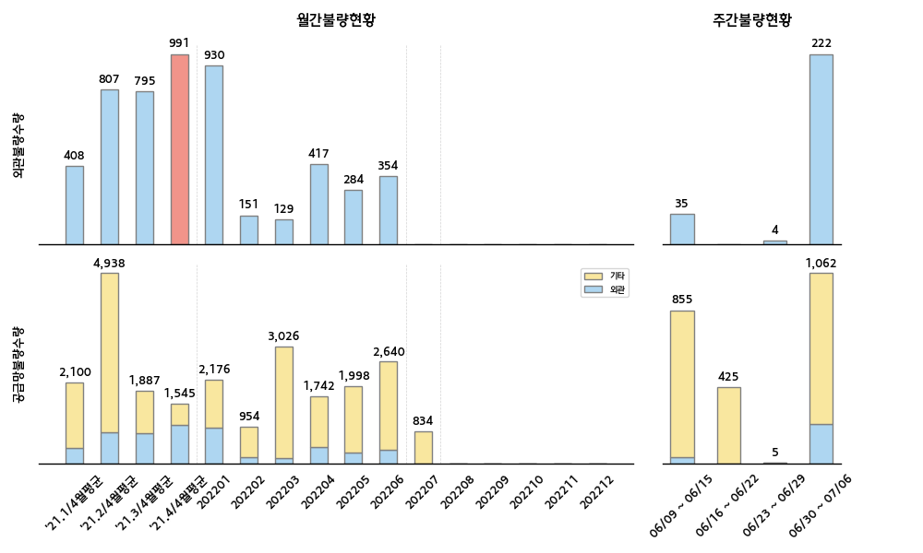
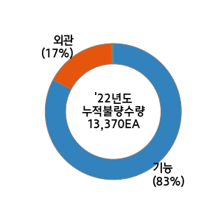
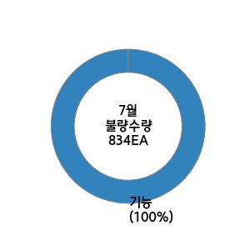
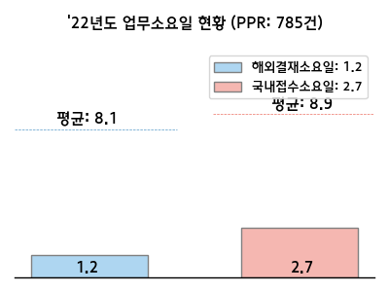

 |  |  |  |  |  |  |  |  |  |  |  |  |  | 순위 | 구분 | 부품사 | 부품 | 수량 | 점유율(%) | 주요불량명 | 업무진행현황 (등록일자:06/30-07/06)
 |  |  |  |  |  |  |  |  |  |  |  |  |  | 1 | 외관 | BAODING LIZHONG WHEEL MANUFACIURING | WHEEL-ALUMINUM | 219 | 98.6 | Burr | 단발성
 |  |  |  |  |  |  |  |  |  |  |  |  |  | 2 | 외관 | 엔티엠 | FOAM-PCV | 3 | 1.4
 |  |  |  |  |  |  |  |  |  |  |  |  |  | 3
 |  |  |  |  |  |  |  |  |  |  |  |  |  | 1 | 기능 | 용산 | SUNVISOR ASSY | 826 | 98.3 | Bubble | 3자 선별 진행中 (장기선별 제품)
 |  |  |  |  |  |  |  |  |  |  |  |  |  | 2 | 기능 | 보고에이피 | HDL ASSY-DR O/S | 6 | 0.7
 |  |  |  |  |  |  |  |  |  |  |  |  |  | 3 | 기능 | 현대트랜시스 동탄공장 | BRKT ASSY-CHILD LWR ANCHOR | 2 | 0.2

22년도 신차 계획 |  |  |  |  |  |  |  |  |  |  |  |  | 신차관련 특이사항 | 고객사 동향 및 특이사항 대응
차종 | 1월 | 2월 | 3월 | 4월 | 5월 | 6월 | 7월 | 8월 | 9월 | 10월 | 11월 | 12월 |  | 실시사항 |  |  |  |  |  | 예정사항
 |  |  |  |  |  |  |  |  |  |  |  |  | 2022년 신차 계획 없음 | 1. 직출하 협력사 공정점검_울산권 (6/23) -. 진행: 공정점검 결과 보고(6/28, 베바스토_3건&KCC글라스_1건) 2. [중점추진] 이종불량 개선 공유회 -. 진행: 개선성공 사례 공유(6/28), 6월 개선 공유회 접수(우영산업, 7/4) -. 계획: 워스트 협력사 재선정('22년 1월~6월 불량 현황 반영. 7/1) 3. [금창] HOUSING ASSY(71531-M7000) 외관불량 발생 (6/25) -. 내용: Burr 불량으로 인한 체결불량 발생(선별대상: 33,220EA) -. 진행: 3자선별&리워크 진행(6/26~), 개선대책서 접수 완료(6/30) 4. [KMX] 미등록 PPR 개선대책 F/up_국내 23건&해외 44건 (6/24~6/30) |  |  |  |  |  | 1. [LIZHONG WHEEL] Alloy Wheel(52910-J0200) 외관불량 (6/21) -. 내용: 외관불량(찍힘/오염) 발생 증가 관련하여, 3자선별 진행 -. 진행: 클린포인트(KMHCM49430) 접수(完), 개선대책 접수(~7/4) 2. [광진상공] LATCH ASSY 불량 F/UP (6/29) -. 내용: 사양이종(사양: 81320-M7120 / 제품: 81320-M6060) -. 결과: 포장장內 이종 혼입 발생 가능성 없음(제품: 국내 KIA/화성) -. 진행: 협력사 발생원인&개선대책 접수 예정 (~7/5) 3. HMMA QC&EQC 출장 업무 지원 (7/4~7/5) -. 대상(협력사): 세동, 신기인터모빌 4. [KMX] 하절기 셧다운: 7/4(월)~7/8(금)

HAOS
■ HAOS 품질현황 |  |  |  |  |  |  |  |  |  |  |  |  |  |  |  |  |  |  |  |  |  | ■ 담당자 : 안남규

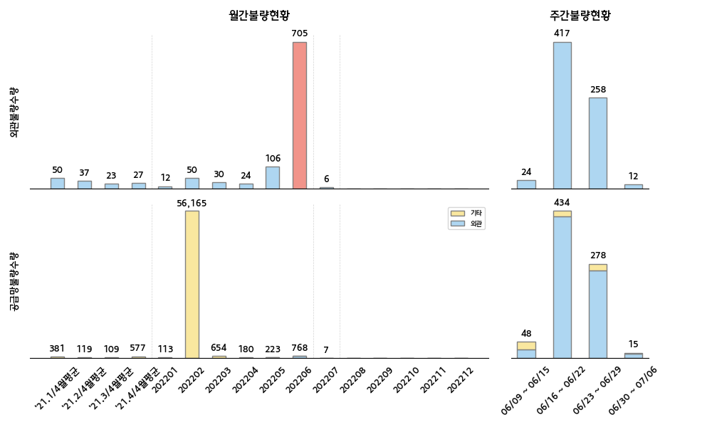
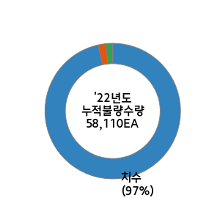
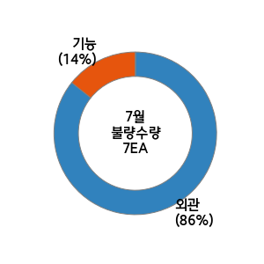
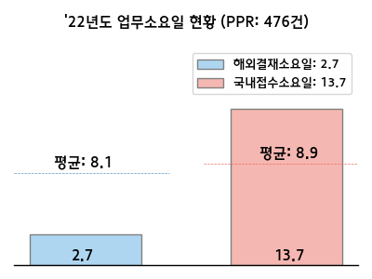

 |  |  |  |  |  |  |  |  |  |  |  |  |  | 순위 | 구분 | 부품사 | 부품 | 수량 | 점유율(%) | 주요불량명 | 업무진행현황 (등록일자:06/30-07/06)
 |  |  |  |  |  |  |  |  |  |  |  |  |  | 1 | 외관 | 우영산업경주공장 | GARNISH-W/SHLD GLS MAIN SD | 7 | 58.3 | 오염 | 리워크 진행
 |  |  |  |  |  |  |  |  |  |  |  |  |  | 2 | 외관 | CITIC DICASTAL | WHEEL-ALUMINUM | 5 | 41.7 | 스크래치 | 단발성
 |  |  |  |  |  |  |  |  |  |  |  |  |  | 3 |  |  |  |  |  | 캡 파손 | 단발성
 |  |  |  |  |  |  |  |  |  |  |  |  |  | 1 | 기능 | 보고에이피 | COVER-DR O/S HDL | 1 | 33.3 | 작동불량 | 단발성
 |  |  |  |  |  |  |  |  |  |  |  |  |  | 2 | 기능 | 서진오토모티브 | DISC ASSY-CLUTCH | 1 | 33.3 | 캡 잠김 불량 | 단발성
 |  |  |  |  |  |  |  |  |  |  |  |  |  | 3 | 기능 | 피에이치에이 | HINGE ASSY-DR | 1 | 33.3 | 작동불량 | 단발성

22년도 신차 계획 |  |  |  |  |  |  |  |  |  |  |  |  | 신차관련 특이사항 | 고객사 동향 및 특이사항 대응
차종 | 1월 | 2월 | 3월 | 4월 | 5월 | 6월 | 7월 | 8월 | 9월 | 10월 | 11월 | 12월 |  | 실시사항 |  |  |  |  |  | 예정사항
 |  |  |  |  |  |  |  |  |  |  |  |  | 2022년 신차 계획 없음 | ○ 국가별 외관불량 수량 및 등록정합성 검토 - 6월 29일 기준 : 6월(17.5), 누적(32.5) 예상 ○ HAOS 인라인 클레임 검토(22년 2월) |  |  |  |  |  | ○ 출하품질 시스템 정합성 검토 - 로직 및 대쉬보드

HMMC
■ HMMC 품질현황 |  |  |  |  |  |  |  |  |  |  |  |  |  |  |  |  |  |  |  |  |  | ■ 담당자 : 정성원

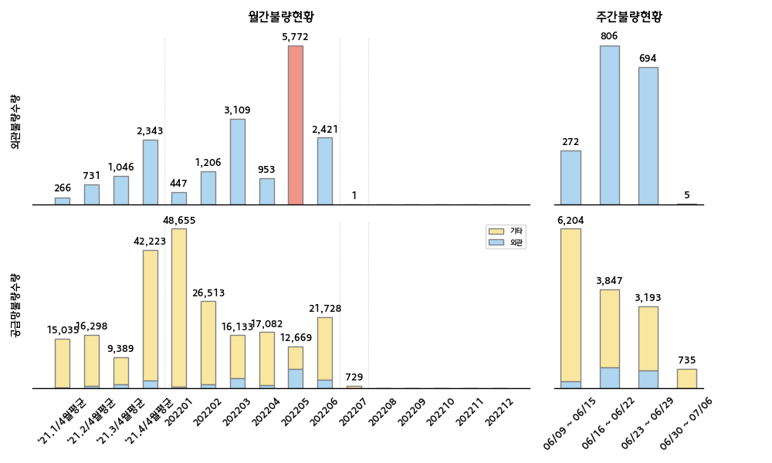
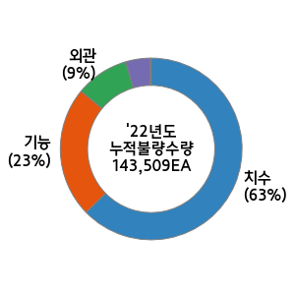
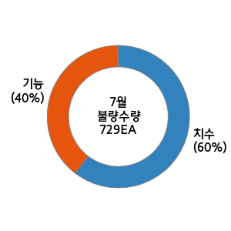
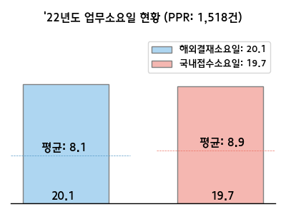

 |  |  |  |  |  |  |  |  |  |  |  |  |  | 순위 | 구분 | 부품사 | 부품 | 수량 | 점유율(%) | 주요불량명 | 업무진행현황 (등록일자:06/30-07/06)
 |  |  |  |  |  |  |  |  |  |  |  |  |  | 1 | 외관 | GUANGZHOU FUYAO GLASS | GLASS & MLDG ASSY-QTR FIXED | 1 | 20.0 | 스크레치 | 개선대책서 수신 완 및 항공클레임 진행
 |  |  |  |  |  |  |  |  |  |  |  |  |  | 2 | 외관 | MINTH INTERNATIONAL MACAO MERCIAL OFFSHORE | GARNISH ASSY-DR FRAME | 1 | 20.0 | 스크레치 | 원재료 샘플 송부 및 도착후 검토진행 예
 |  |  |  |  |  |  |  |  |  |  |  |  |  | 3 | 외관 | 금강화학 | MOULDING ASSY-DR FRAME | 1 | 20.0 | 기포 | 포장스티커 개선 및 개선적용 전 불량
 |  |  |  |  |  |  |  |  |  |  |  |  |  | 1 | 치수 | MINTH INTERNATIONAL MACAO MERCIAL OFFSHORE | W/STRIP ASSY-DR BELT O/S | 434 | 59.5 | 스크레치 | 원재료 샘플 송부 및 도착후 검토진행 예
 |  |  |  |  |  |  |  |  |  |  |  |  |  | 2 | 기능 | 현대위아변속기공장 | TRANSFER ASSY | 288 | 39.5 | 기포 | 포장스티커 개선 및 개선적용 전 불량
 |  |  |  |  |  |  |  |  |  |  |  |  |  | 3 | 치수 | 금강화학 | GARNISH ASSY-C PILLAR | 6 | 0.8 | 표면왜곡 | 개선대책서 접수 및 개선오더 적용 전

22년도 신차 계획 |  |  |  |  |  |  |  |  |  |  |  |  | 신차관련 특이사항 | 고객사 동향 및 특이사항 대응
차종 | 1월 | 2월 | 3월 | 4월 | 5월 | 6월 | 7월 | 8월 | 9월 | 10월 | 11월 | 12월 |  | 실시사항 |  |  |  |  |  | 예정사항
 |  |  |  |  |  |  |  |  |  |  |  |  | 특이사항 없음 | ○ HMMC Pde 리저버 디가싱 호스 누수불량 이슈대응(6/23) → 6/17, hmmc 호스누수불량 접수 및 부품사 공지 → 6/20, 항공클레임 오더 접수 및 대응(142개) 및 개선대책서 검토중 → 6/24, 현장점검 및 불량 lot 설정 → 6/27, 현장점검 개선대책서 공유 및 의심lot 최신화하여 선별진행 → 6/30, 클램프 개선(축소) EO 적용검토 및 F&F 샘플 송부 ○ HMMC 북경트랜시스 7DCT TCR 품질검사 협조(총 2,706대) ○ 6월 발청개선회의체 진행(6/30 16:00) |  |  |  |  |  | ○ MINTH 개선회의체 진행예정 ○ 6월 인라인클레임 마감접수 및 결산진행

 |  |  |  |  |  |  |  |  |  |  |  |  |  | ㅈ

HMMA
■ HMMA 품질현황 |  |  |  |  |  |  |  |  |  |  |  |  |  |  |  |  |  |  |  |  |  | ■ 담당자 : 김지창

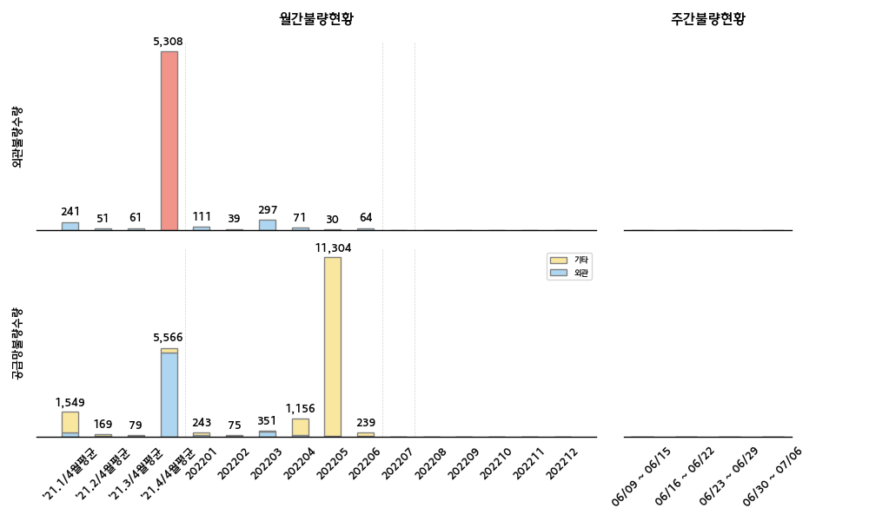
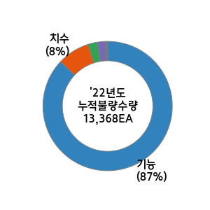

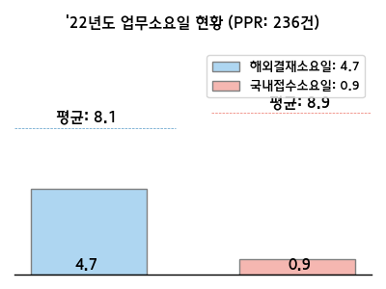

 |  |  |  |  |  |  |  |  |  |  |  |  |  | 순위 | 구분 | 부품사 | 부품 | 수량 | 점유율(%) | 주요불량명 | 업무진행현황 (등록일자:06/30-07/06)
 |  |  |  |  |  |  |  |  |  |  |  |  |  | 1
 |  |  |  |  |  |  |  |  |  |  |  |  |  | 2
 |  |  |  |  |  |  |  |  |  |  |  |  |  | 3
 |  |  |  |  |  |  |  |  |  |  |  |  |  | 1
 |  |  |  |  |  |  |  |  |  |  |  |  |  | 2
 |  |  |  |  |  |  |  |  |  |  |  |  |  | 3

22년도 신차 계획 |  |  |  |  |  |  |  |  |  |  |  |  | 신차관련 특이사항 | 고객사 동향 및 특이사항 대응
차종 | 1월 | 2월 | 3월 | 4월 | 5월 | 6월 | 7월 | 8월 | 9월 | 10월 | 11월 | 12월 |  | 실시사항 |  |  |  |  |  | 예정사항
 |  |  |  |  |  |  |  |  |  |  |  |  | (6/23) 1. TMa HEV - EO-CUT 대비 공급 EO 확인 완료 - 출하 마감일 (6/24) 2. JKa EV - LP2 오더 접수 - 출하 진행 中 (~7/12) 3. 6월 27~ 7월 8일 HMMA QC JKa LP2 & 불량 공정점검 오디트 예정 - 출장 일정 조율 中 | 1. 외관불량 크랙 2차 중점추진 회의 준비 (~7/1) - 내용 : 일정 공유 및 자체 점검 자료 요청 - 대상 : 신기 인터모빌 外 2사 2. HMMA JKa EV LP2 신차 이벤트 업무 - 내용 : 공급 EO 취합 및 이벤트 업무 F/UP - 대상 : 88 社 528 품번 3. 프라코 아산 AQL 및 포장사양 합동점검 (6/28) - 프라코(경림) 내방 후 합동 점검 진행 - 입고 전수합동검사 및 포장사양 검토 예정 |  |  |  |  |  | 1. HMMA EQC 공정점검 출장 지원 (7/4,7/6) - 대상 : 현대케피코, 삼기, 서진캠 2. 지방사업장 견학 (7/7)
TMa HEV |  |  |  |  |  |  | T2 7/15 | LP2 8/15 | M 9/15 | SOP 10/1

JKa EV |  |  |  |  |  |  | T2 7/15 |  | LP2 9/15 |  | M 11/15 | SOP 12/30

HMMR
■ HMMR 품질현황 |  |  |  |  |  |  |  |  |  |  |  |  |  |  |  |  |  |  |  |  |  | ■ 담당자 : 김시동

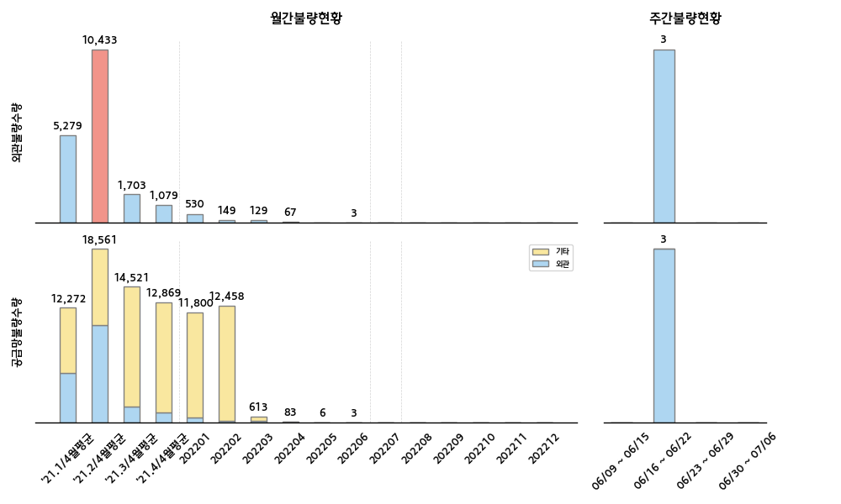
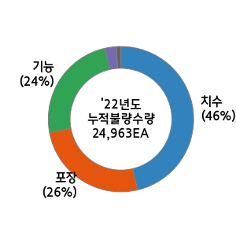
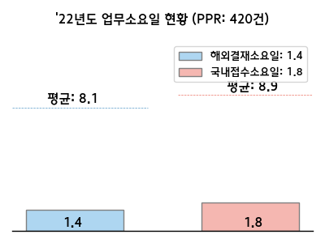

 |  |  |  |  |  |  |  |  |  |  |  |  |  | 순위 | 구분 | 부품사 | 부품 | 수량 | 점유율(%) | 주요불량명 | 업무진행현황 (등록일자:06/30-07/06)
 |  |  |  |  |  |  |  |  |  |  |  |  |  | 1
 |  |  |  |  |  |  |  |  |  |  |  |  |  | 2
 |  |  |  |  |  |  |  |  |  |  |  |  |  | 3 |  |  |  |  |  |  | HMMR 샷다운
 |  |  |  |  |  |  |  |  |  |  |  |  |  | 1
 |  |  |  |  |  |  |  |  |  |  |  |  |  | 2
 |  |  |  |  |  |  |  |  |  |  |  |  |  | 3

22년도 신차 계획 |  |  |  |  |  |  |  |  |  |  |  |  | 신차관련 특이사항 | 고객사 동향 및 특이사항 대응
차종 | 1월 | 2월 | 3월 | 4월 | 5월 | 6월 | 7월 | 8월 | 9월 | 10월 | 11월 | 12월 |  | 실시사항 |  |  |  |  |  | 예정사항
BN7 |  |  |  |  |  |  |  | T2 8/15 |  |  | LP211/10 |  | * M :23.2/1 (4DR) * LP2 :23.2/1 , M 4/1(5DR) | ○ Kask엔진 6월 클레임오더 비용 서명본 접수 (6/30) - 대상 : 우신공업 외 2사 - 내용 : 클레임 서명본 접수 ○ [선일다이파스] Kask엔진 주요 품질문제 개선회의 실시및 과 공유 - 내용: 볼트 오염 - 현지 조치 : 선별완료 (약 4668개 발생) ○ 7월 중점추진 회의체 일정 공유(7/1) - 내용: 외관/발청/이종/글로벌 |  |  |  |  |  | ○ KD 부품 신뢰성 시험 결과 보고 (7/5) - 대상 : 삼보프라텍 외 11사 (5월/6월) - 내용 : 도금/도장/칼라 부품 ○ Kask엔진 주요 품질 문제 지속 F/up (~7/8)
(HC 후속) |  |  |  |  |  |  |  |  |  | T2 10/15

KAGA
■ KAGA 품질현황 |  |  |  |  |  |  |  |  |  |  |  |  |  |  |  |  |  |  |  |  |  | ■ 담당자 : 정동윤

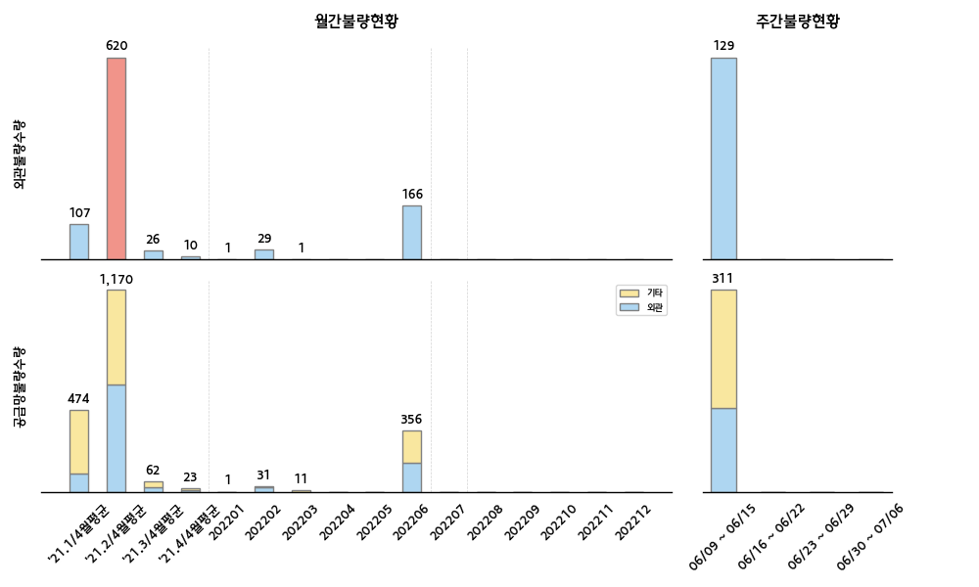
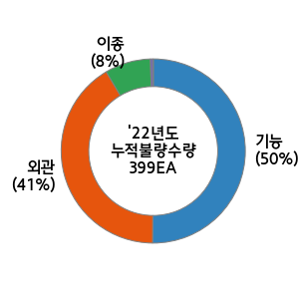
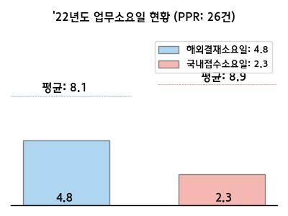

 |  |  |  |  |  |  |  |  |  |  |  |  |  | 순위 | 구분 | 부품사 | 부품 | 수량 | 점유율(%) | 주요불량명 | 업무진행현황 (등록일자:06/30-07/06)
 |  |  |  |  |  |  |  |  |  |  |  |  |  | 1
 |  |  |  |  |  |  |  |  |  |  |  |  |  | 2
 |  |  |  |  |  |  |  |  |  |  |  |  |  | 3
 |  |  |  |  |  |  |  |  |  |  |  |  |  | 1
 |  |  |  |  |  |  |  |  |  |  |  |  |  | 2
 |  |  |  |  |  |  |  |  |  |  |  |  |  | 3

22년도 신차 계획 |  |  |  |  |  |  |  |  |  |  |  |  | 신차관련 특이사항 | 고객사 동향 및 특이사항 대응
차종 | 1월 | 2월 | 3월 | 4월 | 5월 | 6월 | 7월 | 8월 | 9월 | 10월 | 11월 | 12월 |  | 실시사항 |  |  |  |  |  | 예정사항
ON PE | SP1 1/13 |  |  |  | LP1 5/1 |  | LP2 7/1 |  | M 9/1 | SOP 9/15 |  |  | 특이사항 없음 특이사항 없음 특이사항 없음 | 1. KaGA 인라인클레임 리스트 정합성 검토-2차 (6/29) - 대상 : 21년 7월 ~ 22년 4월 2. 스마트KD - WCS 시스템 2차 개발요건 정의 (6/29) - 품질팀 반영 요청 : ① 워크스테이션 중점검사표 출력(화면) I/F ② 변경품 단일케이스 구성 로직 반영 3. 글로벌소싱 개선 회의 (6/29) - 대상 : 만앤휴멜(태국), 인지(말레이시아), 코모스(인도) |  |  |  |  |  | 1. 글로벌소싱 개선회의 업체/일정 수립 및 공지 (7/6) 2. KaGA 워스트사 6월 공정점검 결과 피드백 (~7/15) 3. 국내 출장 - 7/7(목) : 물류사업본부 견학 (영남출고/울산CC&KD센터) - 7/8(금) : 부품사 공정 점검 (금강화학 부산) ※ HMMA Q.C 합동 ※ KaGA 하기 셧다운 : 7/4~8

DL3a |  |  |  |  | M 5/18 | SOP 6/15
(23MY)

MQ4a |  |  |  |  |  |  |  | LP 8/15 | M 9/12 | SOP 10/15
(23MY)

